Instrucciones
 Evaluación diagnóstica para el ingreso a Educación Media Superior EEDIMS-2019

Sistema de Captura y Calificación Digital por grupo
Recomendaciones: Si al abrir el archivo aparece el mensaje Advertencia de seguridad. Las macros se han deshabilitado. Será suficiente con que pulse el botón Habilitar contenido para iniciar el uso del archivo. No modifique la estructura del archivo
Instrucciones. Siga las indicaciones como se presentan en esta hoja para cada una de las asignaturas evaluadas.

Captura de respuestas
1 REGISTRE LA INFORMACIÓN DEL GRUPO EVALUADO Clave Centro de Trabajo. Capture o seleccione la clave de la escuela de la lista desplegable (La clave se compone de 10 caracteres). Turno. Capture o seleccione el Turno de la escuela de la lista desplegable (DISCONTINUO, MATUTINO, VESPERTINO). Alumnos a calificar. Capture o seleccione el número de alumnos que desea calificar. Grupo. Capture o seleccione el grupo asignado a su cargo.
2 SELECCIONE LA CANTIDAD DE ALUMNOS EVALUADOS Oprima el botón que indique la cantidad de alumnos que hayan presentado la prueba, para desplegar las filas e iniciar la captura de la información. Nota: Si oprime el botón equivocado puede seleccionar el correcto y presionarlo. El formato ha sido diseñado para calificar hasta 70 alumnos por grupo.
3 CAPTURE LOS DATOS DE LOS ALUMNOS (USE MAYÚSCULAS) APELLIDO PATERNO. Capture el apellido paterno de cada alumno que haya presentado la prueba. APELLIDO MATERNO. Capture el apellido materno de cada alumno que haya presentado la prueba. NOMBRE(S). Capture el(los) nombre(s) de cada alumno que haya presentado la prueba.

4 CAPTURE LAS RESPUESTAS DEL ALUMNO El formato tiene una zona donde usted podrá vaciar las respuestas que al alumno ha seleccionado en su hoja de respuestas. Puede capturar las respuestas que el alumno haya elegido, pero también dispone de una lista desplegable donde podrá elegir: A,B,C,D = Opciones posibles de respuesta correcta V = Cuando el alumno no haya contestado la pregunta M = Cuando haya elegido más de una respuesta
5 CALIFICAR Oprima el botón CALIFICAR para obtener: Resultados por alumno. Número y porcentaje de reactivos correctos. Gráficos y valores por reactivo, unidad de análisis y contenidos. Consulte las hojas: Resultados Español y Resultados Matemáticas. Tablas con los contenidos evaluados. Consulte las hojas: Especificaciones Español y Especificaciones Matemáticas.
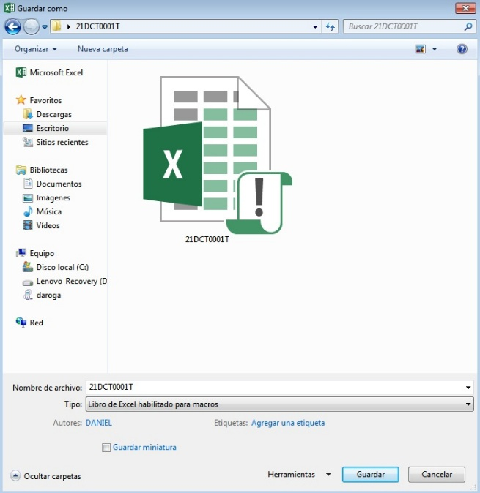 6 GUARDE EL ARCHIVO Oprima el botón GUARDAR en el momento en el que desee guardar el archivo. Automáticamente se desplegará una ventana de diálogo para seleccionar la ruta donde guardar el archivo.

Captura español
1
2
3
4
5
6
7
8
9
10


11
12
13
14
15
16
17
18
19
20
PARA INICIAR LA CAPTURA INTRODUZCA ESTOS DATOS |  |  | PRESIONE UNO DE LOS BOTONES PARA ELEGIR LA CANTIDAD DE ALUMNOS A CALIFICAR |  | 21DAI0002YA
INFORMACIÓN DE GRUPO EVALUADO
CLAVE CENTRO DE TRABAJO:
21
22
23
24
25
26
27
28
29
30
TURNO:
31
32
33
34
35
36
37
38
39
40
ALUMNOS A CALIFICAR:
41
42
43
44
45
46
47
48
49
50
GRUPO:
51
52
53
54
55
56
57
58
59
60

61
62
63
64
65
66
67
68
69
70

DATOS DEL ALUMNO (USE MAYÚSCULAS) |  |  |  |  |  |  | CAPTURE EN ESTE ESPACIO LAS RESPUESTAS DE LA PRUEBA DE ESPAÑOL
NÚM. PROGR. | APELLIDO PATERNO | APELLIDO MATERNO | NOMBRE(S) | CLAVE CENTRO DE TRABAJO | TURNO | GRUPO | 01 | 02 | 03 | 04 | 05 | 06 | 07 | 08 | 09 | 10 | 11 | 12 | 13 | 14 | 15 | 16 | 17 | 18 | 19 | 20 | 21 | 22 | 23 | 24 | 25 | 26 | 27 | 28 | 29 | 30 | 31 | 32 | 33 | 34 | 35 | 36 | 37 | 38 | 39 | 40 | 41 | 42 | 43 | 44 | 45 | 46 | 47 | 48 | 49 | 50

Captura matemáticas
1
2
3
4
5
6
7
8
9
10
11
12
13
14
15
16
17
18
19
20
PARA INICIAR LA CAPTURA INTRODUZCA ESTOS DATOS |  |  | PRESIONE UNO DE LOS BOTONES PARA ELEGIR LA CANTIDAD DE ALUMNOS A CALIFICAR |  | 21DAI0002YA
INFORMACIÓN DE GRUPO EVALUADO
CLAVE CENTRO DE TRABAJO:
21
22
23
24
25
26
27
28
29
30
TURNO:
31
32
33
34
35
36
37
38
39
40
ALUMNOS A CALIFICAR:
41
42
43
44
45
46
47
48
49
50
GRUPO:
51
52
53
54
55
56
57
58
59
60

61
62
63
64
65
66
67
68
69
70

DATOS DEL ALUMNO (USE MAYÚSCULAS) |  |  |  |  |  |  | CAPTURE EN ESTE ESPACIO LAS RESPUESTAS DE LA PRUEBA DE MATEMÁTICAS
NÚM. PROGR. | APELLIDO PATERNO | APELLIDO MATERNO | NOMBRE(S) | CLAVE CENTRO DE TRABAJO | TURNO | GRUPO | 01 | 02 | 03 | 04 | 05 | 06 | 07 | 08 | 09 | 10 | 11 | 12 | 13 | 14 | 15 | 16 | 17 | 18 | 19 | 20 | 21 | 22 | 23 | 24 | 25 | 26 | 27 | 28 | 29 | 30 | 31 | 32 | 33 | 34 | 35 | 36 | 37 | 38 | 39 | 40 | 41 | 42 | 43 | 44 | 45 | 46 | 47 | 48 | 49 | 50

